Sheet 1
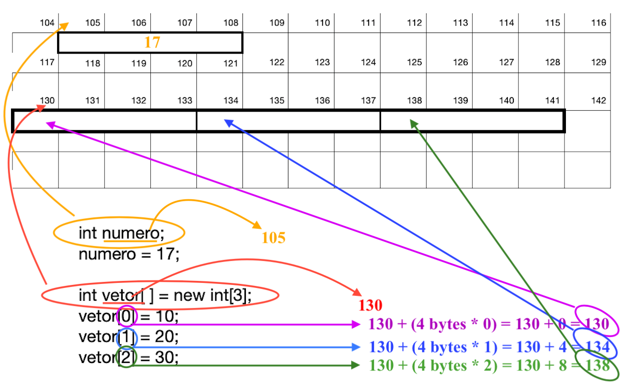
bits e byte
8 | 7 | 6 | 5 | 4 | 3 | 2 | 1
1 | 1 | 1 | 1 | 1 | 1 | 1 | 1
128 | 64 | 32 | 16 | 8 | 4 | 2 | 1 | Decimal
128 | 64 | 32 | 16 | 8 | 4 | 2 | 1 | 255

 |  |  |  |  |  |  |  |  | Número INT
 |  |  |  |  |  |  |  |  | 32 | 31 | 30 | 29 | 28 | 27 | 26 | 25 | 24 | 23 | 22 | 21 | 20 | 19 | 18 | 17 | 16 | 15 | 14 | 13 | 12 | 11 | 10 | 9 | 8 | 7 | 6 | 5 | 4 | 3 | 2 | 1
 |  |  |  |  |  |  |  |  | 1 | 1 | 1 | 1 | 1 | 1 | 1 | 1 | 1 | 1 | 1 | 1 | 1 | 1 | 1 | 1 | 1 | 1 | 1 | 1 | 1 | 1 | 1 | 1 | 1 | 1 | 1 | 1 | 1 | 1 | 1 | 1
 |  |  |  |  |  |  |  |  | 2147483648 | 1073741824 | 536870912 | 268435456 | 134217728 | 67108864 | 33554432 | 16777216 | 8388608 | 4194304 | 2097152 | 1048576 | 524288 | 262144 | 131072 | 65536 | 32768 | 16384 | 8192 | 4096 | 2048 | 1024 | 512 | 256 | 128 | 64 | 32 | 16 | 8 | 4 | 2 | 1 | Decimal
 |  |  |  |  |  |  |  |  | 2147483648 | 1073741824 | 536870912 | 268435456 | 134217728 | 67108864 | 33554432 | 16777216 | 8388608 | 4194304 | 2097152 | 1048576 | 524288 | 262144 | 131072 | 65536 | 32768 | 16384 | 8192 | 4096 | 2048 | 1024 | 512 | 256 | 128 | 64 | 32 | 16 | 8 | 4 | 2 | 1 | 4294967295 | 2147483647.5

 |  |  |  |  |  |  |  |  |  |  |  |  |  |  |  |  |  |  |  |  |  |  |  |  |  |  |  |  |  |  |  |  |  |  |  |  |  |  |  |  |  |  | 104 | 105 | 106 | 107 | 108 | 109 | 110 | 111 | 112 | 113 | 114 | 115 | 116

 |  |  |  |  |  |  |  |  |  |  |  |  |  |  |  |  |  |  |  |  |  |  |  |  |  |  |  |  |  |  |  |  |  |  |  |  |  |  |  |  |  |  | 117 | 118 | 119 | 120 | 121 | 122 | 123 | 124 | 125 | 126 | 127 | 128 | 129

 |  |  |  |  |  |  |  |  |  |  |  |  |  |  |  |  |  |  |  |  |  |  |  |  |  |  |  |  |  |  |  |  |  |  |  |  |  |  |  |  |  |  | 130 | 131 | 132 | 133 | 134 | 135 | 136 | 137 | 138 | 139 | 140 | 141 | 142

int numero;
numero = 17;
int vetor[ ] = new int[3];
vetor[0] = 10;
vetor[1] = 20;
vetor[2] = 30;

